关系图
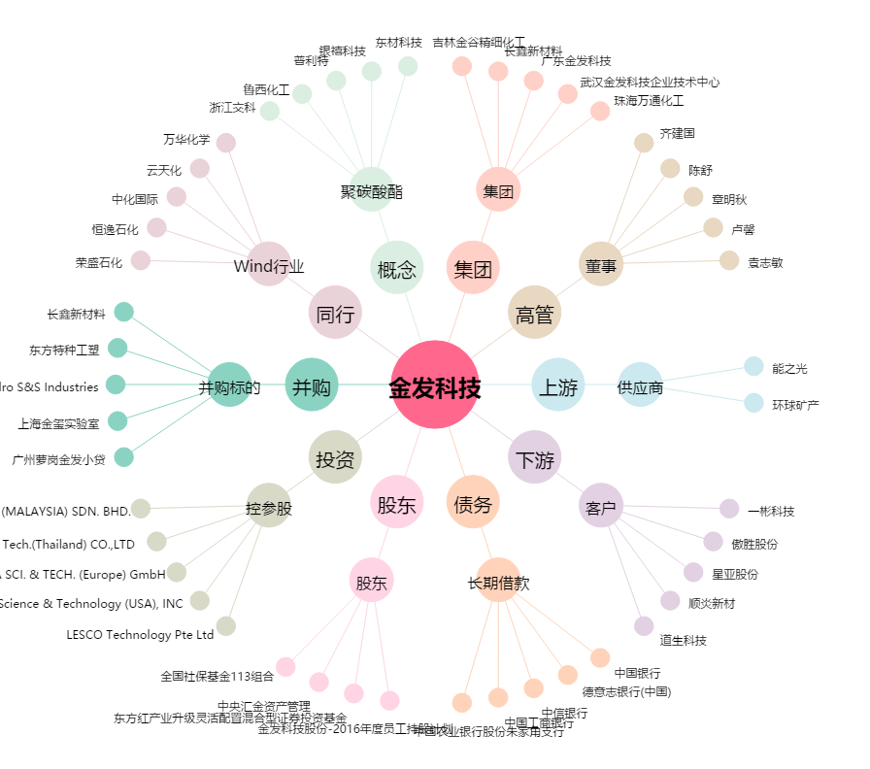
金发科技[600143.SH] - 关系概览图

